关系图
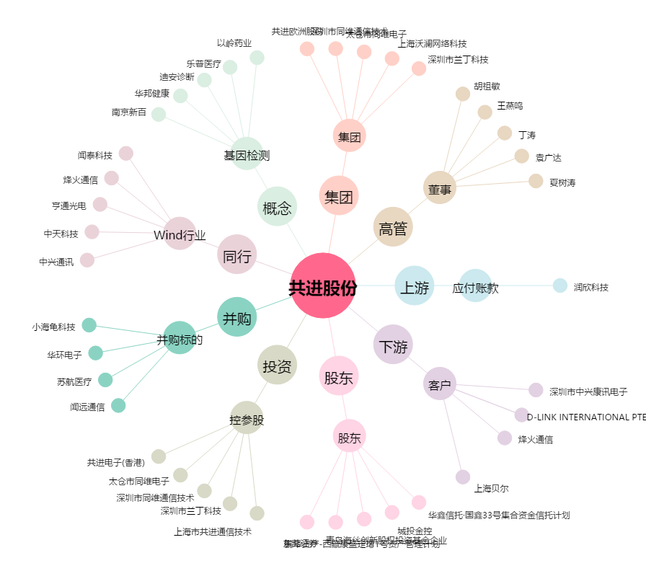
共进股份[603118.SH] - 关系概览图

